0 estatistica descritiva
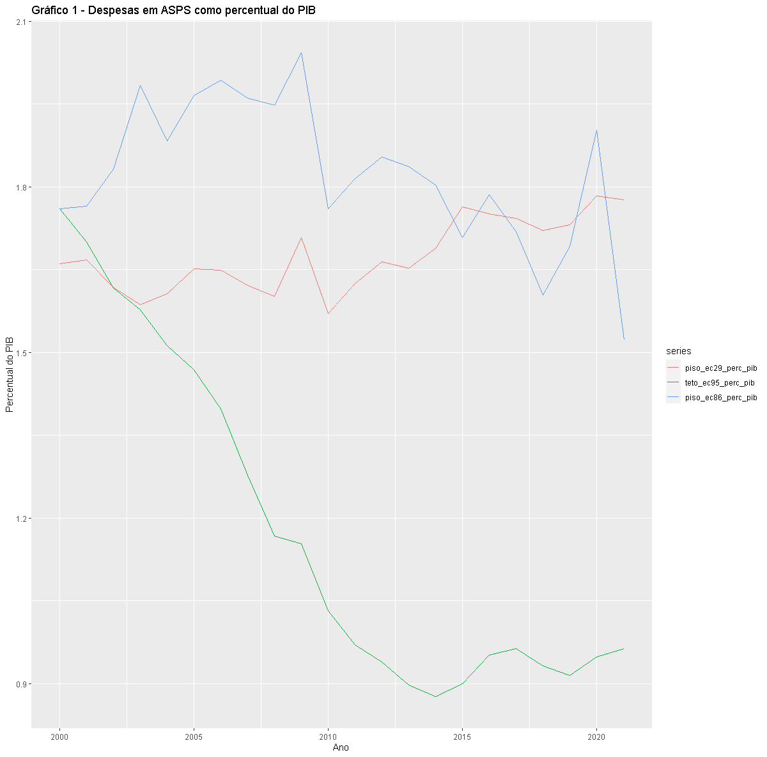

2 determinação do modelo
TABELA 7 - Especificação do modelo
FACs | Auto correlações declinam exponencialmente | Auto correlações declinam exponencialmente | indefinido: simular processos ARIMA ou diferenciar
FACPs | A autocorrelação parcial com pico na defasagem 1 parece estatisticamente significativa. Regressão com 1 parâmetro | A autocorrelação parcial com pico na defasagem 1 parece estatisticamente significativa. Regressão com 1 parâmetro | indefinido: simular processos ARIMA ou diferenciar
MODELO GERAL | AR (p) | AR (p) | MA(p)

TABELA 8 - Resultado gráfico da especificação do modelo
FACs | 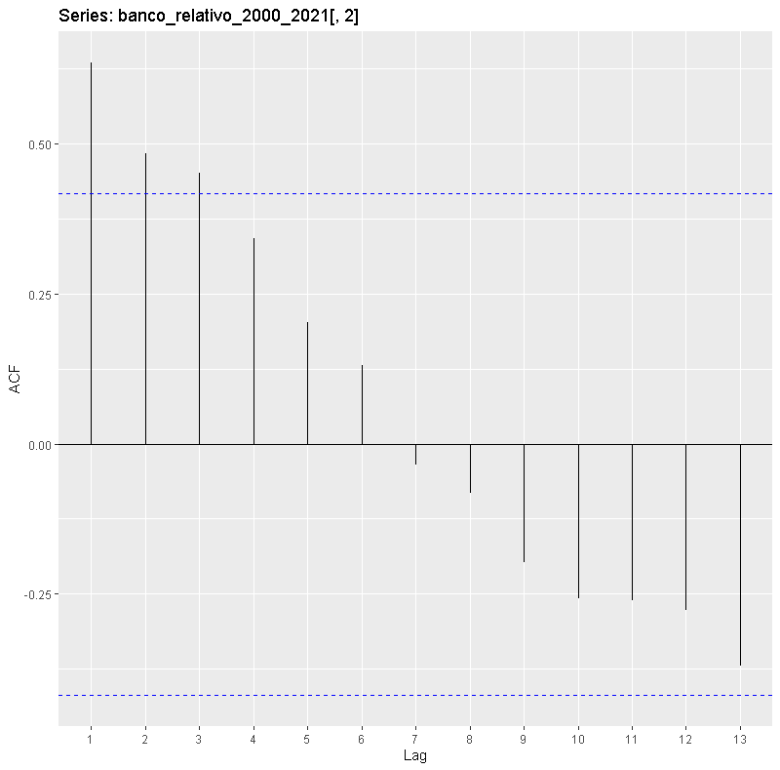 | 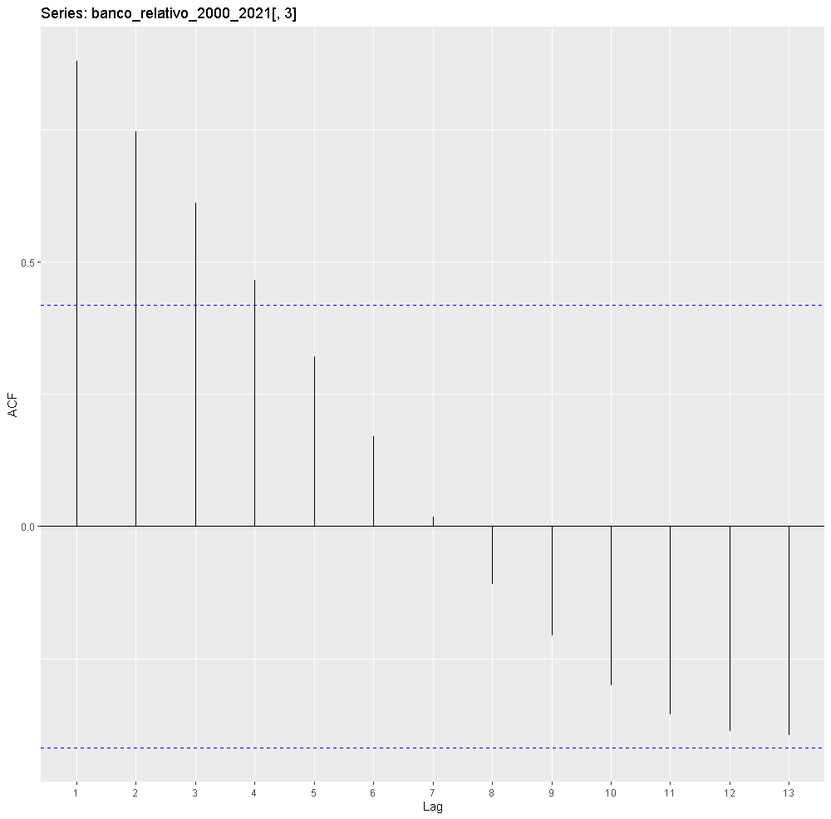 | 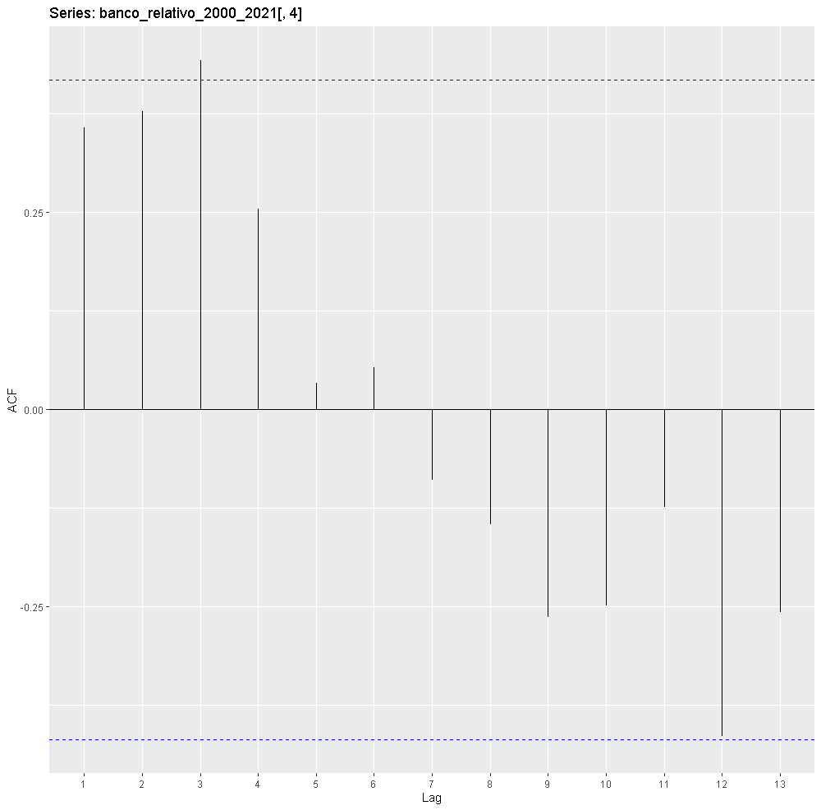
FACPs | 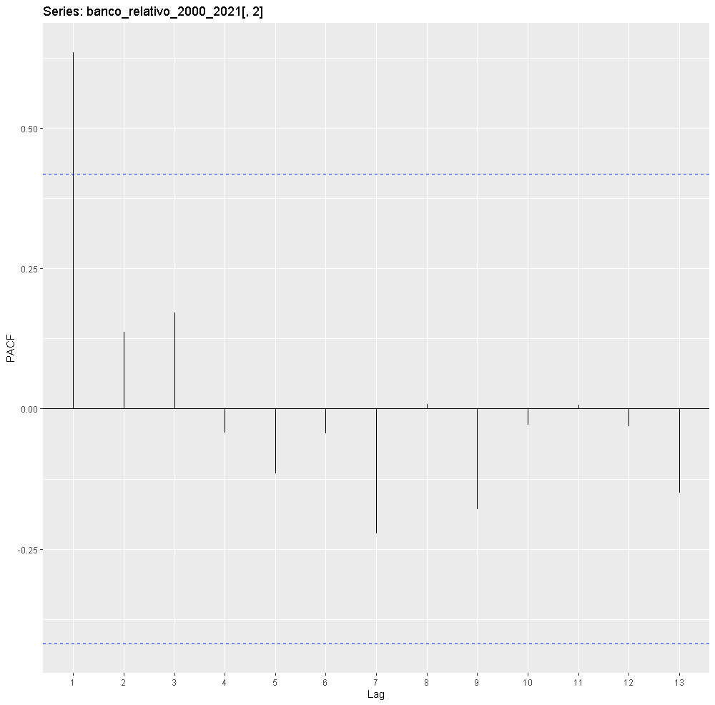 | 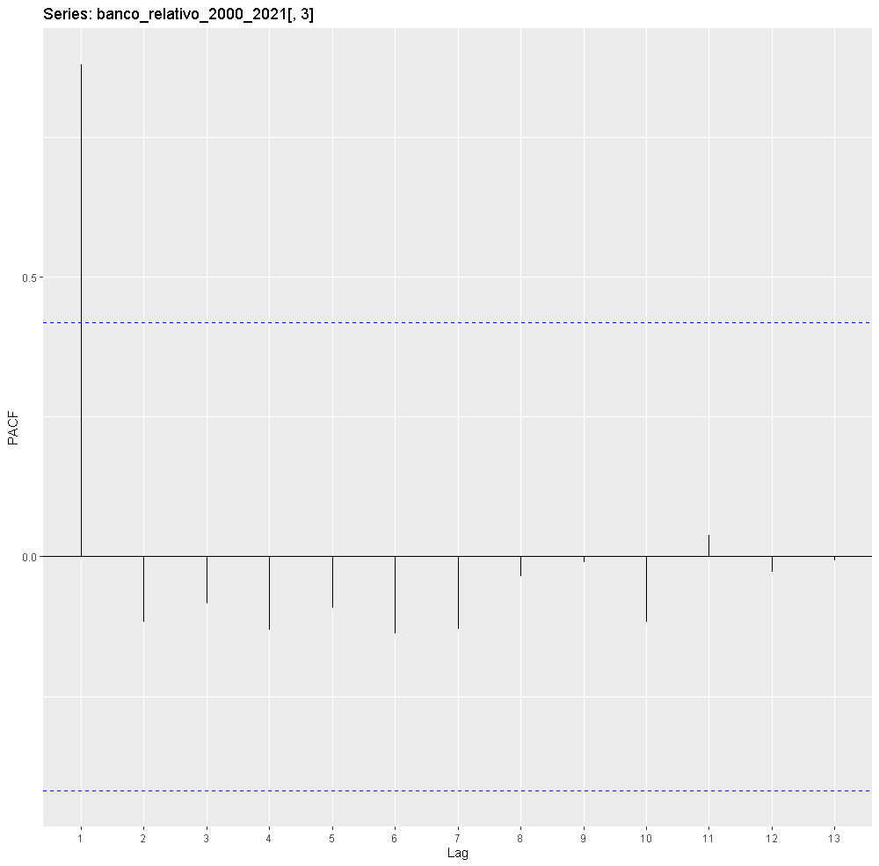 | 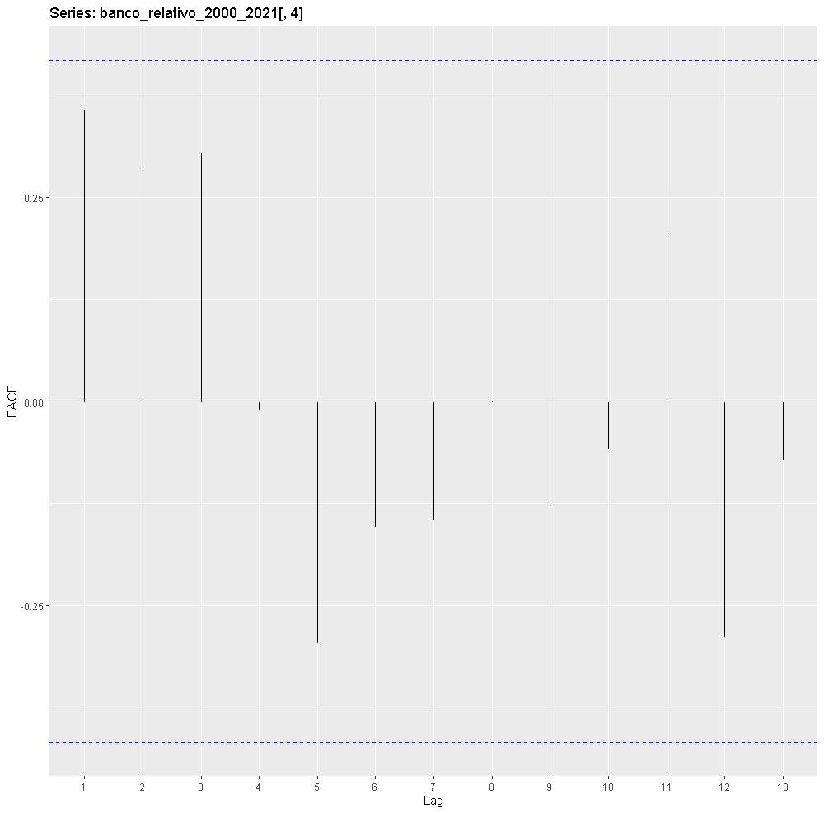

Conclusão parcial | Ar(1) | Ar(1) | Ma(1) ou Ma(2)

5 previsao
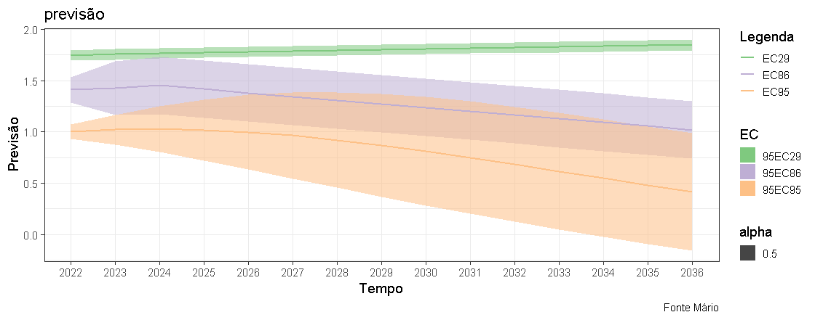
Tabela - aaa
 | EC29 |  |  | EC86 |  |  | EC95
Ano | Estimativa | LI 95 | LS 95 | Estimativa | LI 95 | LS 95 | Estimativa | LI 95 | LS 95
2022 | 1.746 | 1.694 | 1.797 | 1.412 | 1.290 | 1.534 | 1.002 | 0.931 | 1.073
2023 | 1.758 | 1.706 | 1.811 | 1.429 | 1.170 | 1.689 | 1.021 | 0.875 | 1.168
2024 | 1.768 | 1.716 | 1.820 | 1.455 | 1.174 | 1.736 | 1.028 | 0.805 | 1.251
2025 | 1.775 | 1.723 | 1.828 | 1.418 | 1.137 | 1.699 | 1.020 | 0.724 | 1.316
2026 | 1.782 | 1.730 | 1.835 | 1.382 | 1.101 | 1.663 | 0.998 | 0.636 | 1.361
2027 | 1.789 | 1.737 | 1.842 | 1.346 | 1.065 | 1.627 | 0.965 | 0.546 | 1.384
2028 | 1.796 | 1.744 | 1.848 | 1.310 | 1.029 | 1.591 | 0.922 | 0.456 | 1.388
2029 | 1.803 | 1.750 | 1.855 | 1.274 | 0.993 | 1.555 | 0.870 | 0.368 | 1.373
2030 | 1.810 | 1.757 | 1.862 | 1.239 | 0.958 | 1.520 | 0.812 | 0.283 | 1.342
2031 | 1.817 | 1.764 | 1.869 | 1.203 | 0.922 | 1.484 | 0.750 | 0.201 | 1.299
2032 | 1.823 | 1.771 | 1.876 | 1.168 | 0.887 | 1.449 | 0.685 | 0.124 | 1.245
2033 | 1.830 | 1.778 | 1.883 | 1.132 | 0.851 | 1.413 | 0.618 | 0.050 | 1.186
2034 | 1.837 | 1.785 | 1.890 | 1.096 | 0.815 | 1.377 | 0.550 | -0.022 | 1.121
2035 | 1.844 | 1.792 | 1.897 | 1.058 | 0.777 | 1.339 | 0.481 | -0.091 | 1.054
2036 | 1.852 | 1.799 | 1.904 | 1.020 | 0.739 | 1.301 | 0.414 | -0.159 | 0.987

 |  | Tabela - bbb Comparação das Ecs em 2022 e 2036
 |  | Estimativa | 2022 | 2036
 |  | EC 29 | 1.75 | 1.85
 |  | EC 95 | 1.00 | 0.41
 |  | Razão EC 29/ EC 95 | 1.7 | 4.5

 |  | Em resumo, 4,5 vezes menor do que EC 29

